示图
K86A（大智）软件测试报告-示图
编号 | 改前图片 | 图片
NO.1 |  | 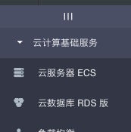
NO.2 |  |  | 将箭头的图标修改下不要遮到菜单栏的图标
NO.3
NO.4 | 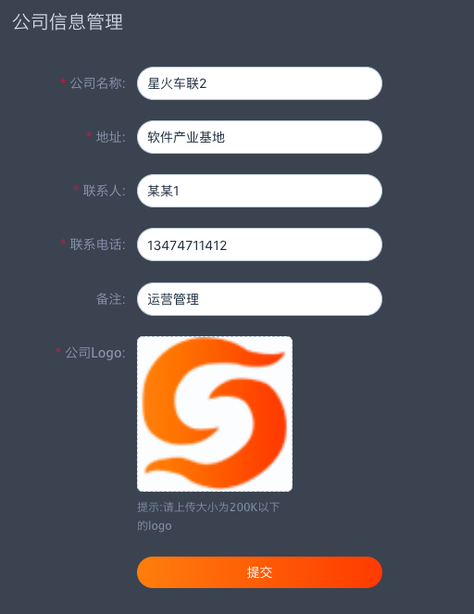
NO.5 | 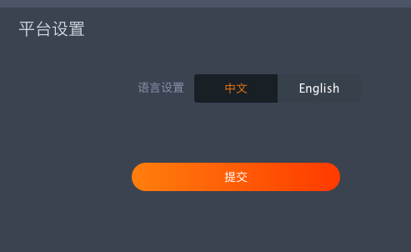
NO.6 | 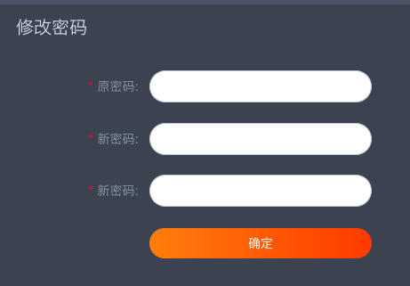

NO.2
NO.2
NO.2
NO.2
NO.2
NO.2

